상품제안서
모스니에 UVC 미니 칫솔살균기 | 상품코드: S39583

 |  |  |  |  |  |  | 02-713-8555 | www.synergygift.co.kr
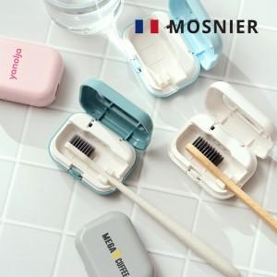

【상세/제작정보】 | <p><span style="font-size: 14pt;">※&nbsp;</span><span style="font-size: 14pt;">종이케이스 컬러인쇄 별도문의</span></p>

【인쇄/포장옵션】 | DTF컬러인쇄 / 포장지포장

【공급단가】 | 수량 | 50~ | 100~ | 500~ | 1,000~ | 3,000~
*VAT별도 | 단가 | 12,600원 | 12,330원 | 11,590원 | 11,320원 | 11,100원

【상품 URL】 | https://www.synergygift.co.kr:443/src/goods_detail.php?gdno=39583

